Sheet1
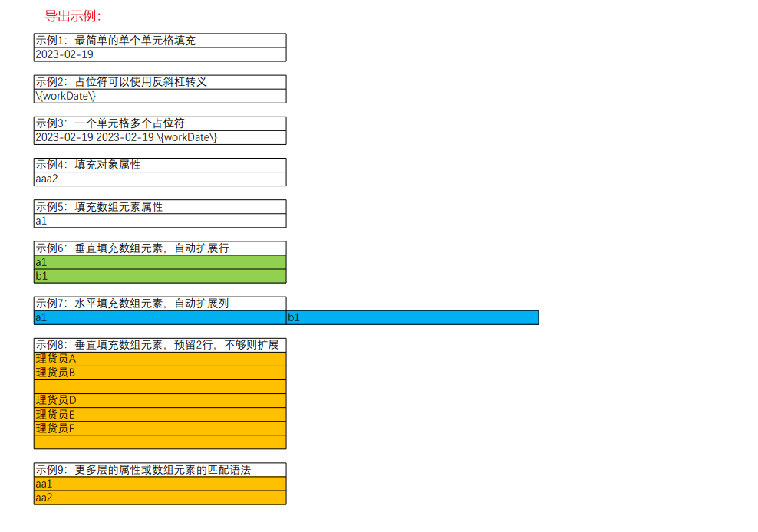
示例1：最简单的单个单元格填充
{workDate}

示例2：占位符可以使用反斜杠转义
\{workDate\}

示例3：一个单元格多个占位符
{workDate} {workDate} \{workDate\}

示例4：填充对象属性
{cargoInfo.cargoInfoName}

示例5：填充数组元素属性
{cargoInfoList[0].cargoInfoName}

示例6：垂直填充数组元素，自动扩展行
{cargoInfoList[V].cargoInfoName}

示例7：水平填充数组元素，自动扩展列
{cargoInfoList[H].cargoInfoName}

示例8：垂直填充数组元素，预留2行，不够则扩展
{tallyUserNames[V;2]}

示例9：更多层的属性或数组元素的匹配语法
{sss[0][0][0].cargoInfo2List[V].cargoInfoName2}

